使用說明
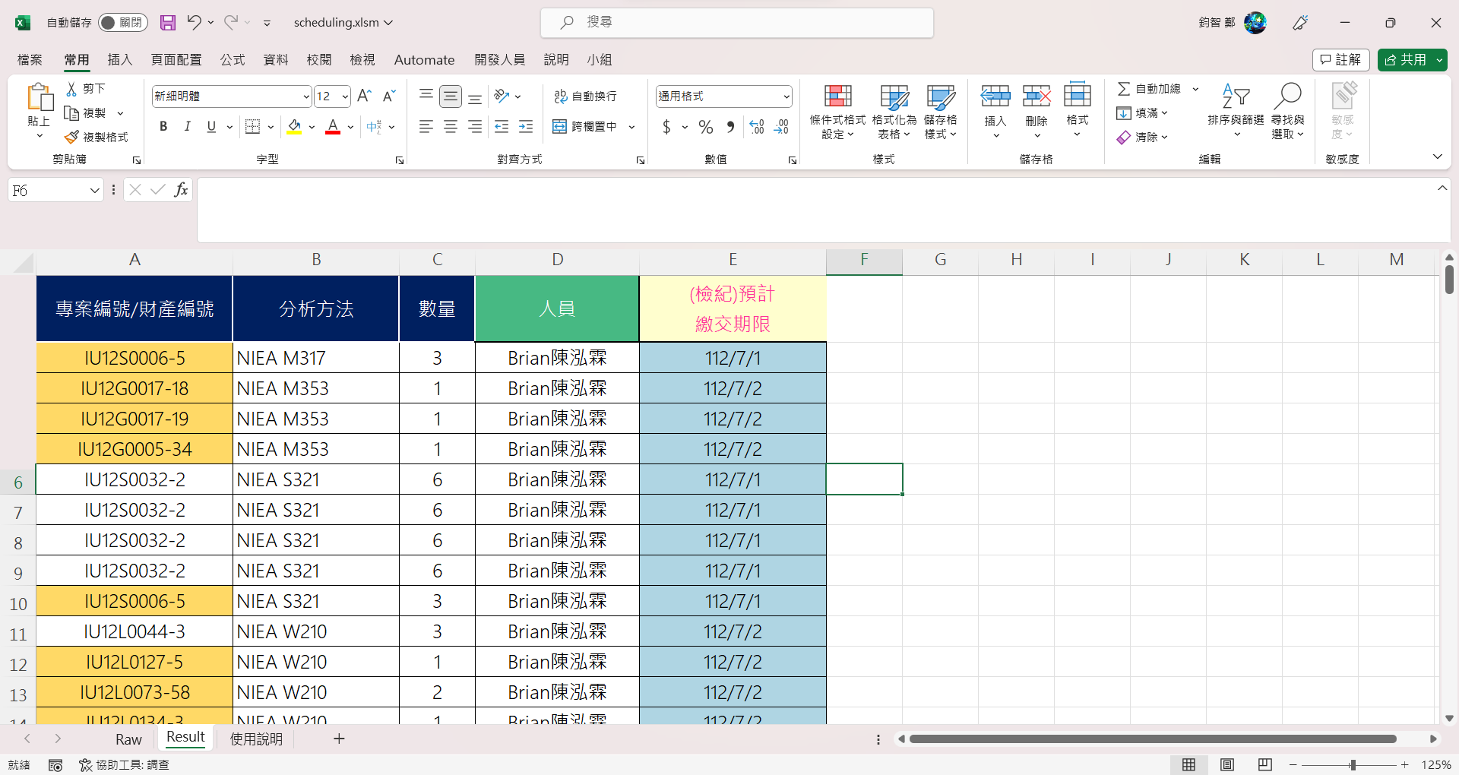
1. 先至大排選取日期範圍，並將篩選出的資料複製至Raw（從專案編號複製至日期）。複製前可以先點「Reset」鍵清空資料
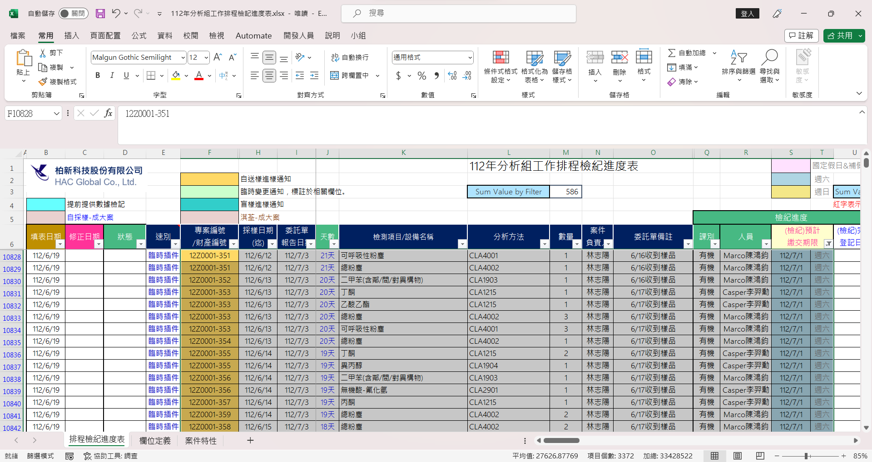
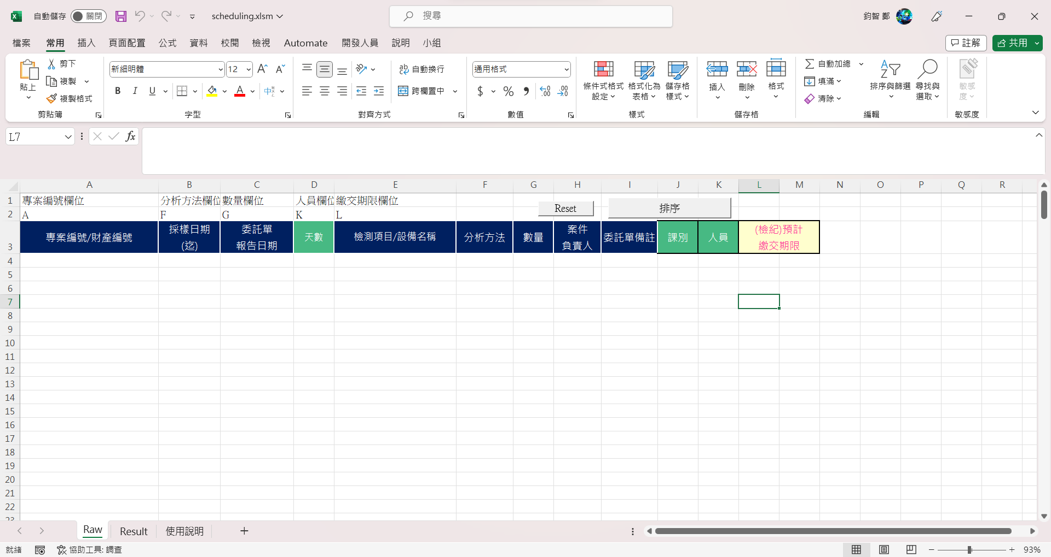
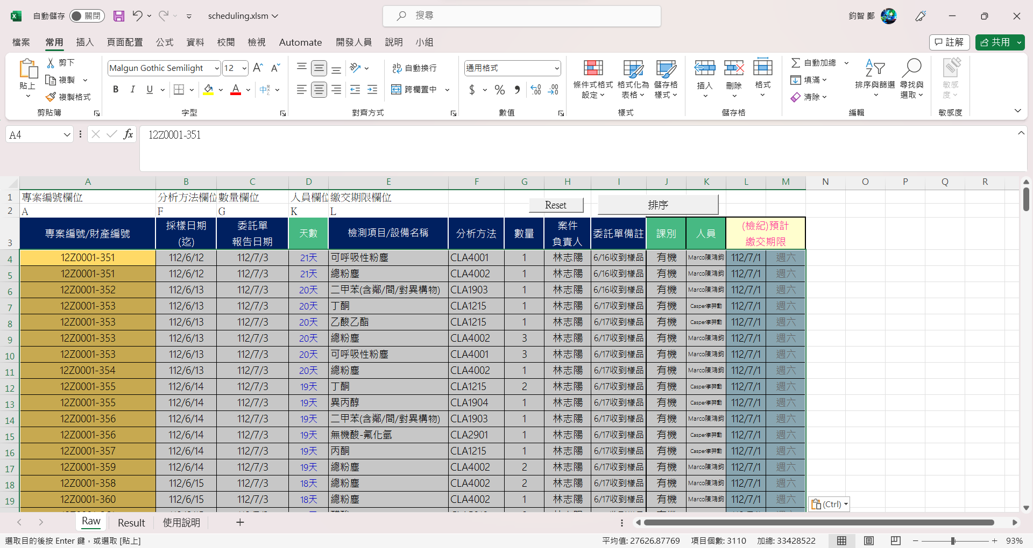

2. 填寫專案編號、分析方法、數量、人員、繳交期限對應的欄位

3. 點「排序」按鈕，結果會在Result工作表中

